Sheet1
Estimación de Ventas Subway

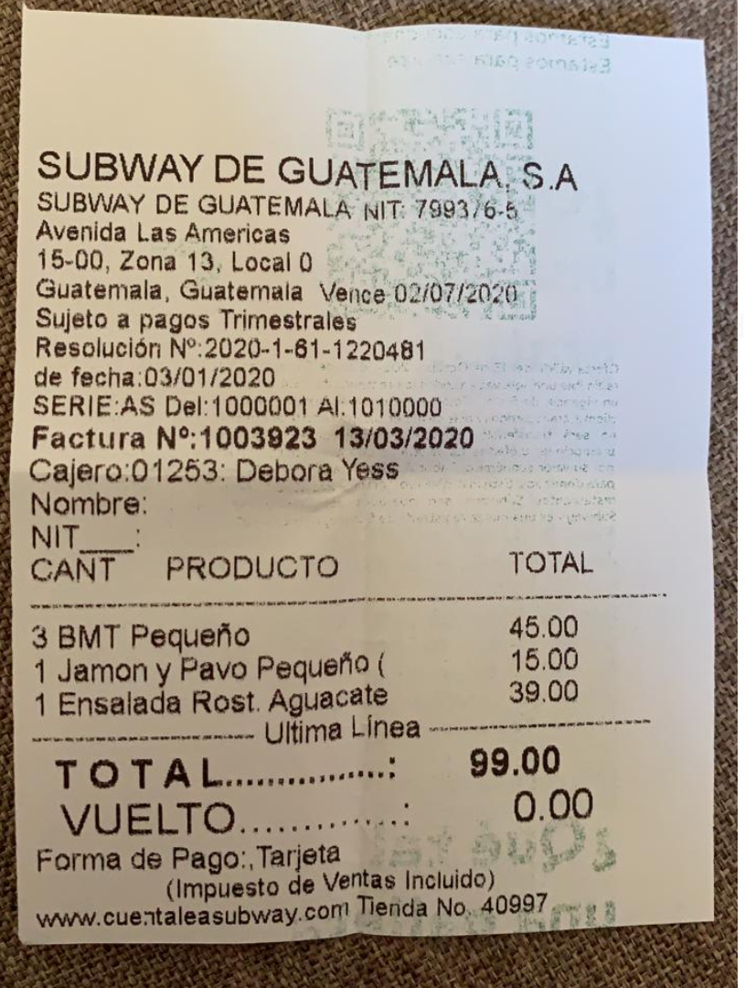
Resolucion No. 2020-1-61-1220481 de fecha: 03/01/2020 |  | Sujeto a pagos trimestrales
SERIE: AS Del: | 1000001 | Al: | 1010000

FACTURA No. | 1003923 | de fecha 13/03/2020

Cantidad de Facturas Totales: | 9,999
Cantidad de Facturas Emitidas hasta compra: | 6,077

Fecha de Resolucion: | 2020-03-01
Fecha de Compra | 13/-3/2020
Cant. De Días | 70
Cant. De Meses | 2.3333333333

Facturas por Mes | 2,604.43

Ticket Promedio: | GTQ 35.00

Ventas Estimadas por Mes | GTQ 91,155.00
Ventas Estimadas hasta la fecha | GTQ 212,695.00

